Interrupciones
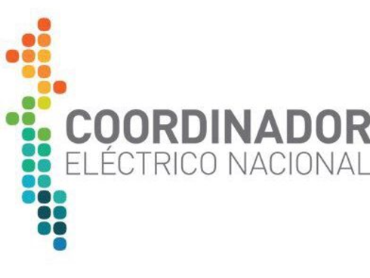 | (*) G: Generación TN: Transmisión Nacional TZ: Transmisión Zonal TD: Transmisión Dedicada PD: Polos de Desarrollo SSCC: Servicios Complementarios SAE: Sistema de Almacenamiento de Energía |  |  |  | INTERRUPCIONES DE SUMINISTRO EN EL SEN
 |  |  |  |  | PERIODO: 1/2021 -2/2021
ID INTERRUPCIÓN | Documento | Origen de la interrupción (*) | Programado o Forzado | Descripción Origen | ID Propietario Instalación Fallada | Propietario Instalación Fallada | Nemotécnico | Tipo Instalación Fallada | ID Instalación Fallada | Nombre Instalación Fallada | Fecha Inicio | Observaciones | Fuerza Mayor (SEC)
000001 | EAF 001-2021 | TD | Forzado | Se produjo la apertura automática de los interruptores 52B2 de S/E Arica y 52BR de S/E Chapiquiña, asociados a la línea 66 kV Arica – Chapiquiña, por medio de la operación de sus protecciones de distancia residual. Adicionalmente, se produce la salida intempestiva de la unidad N°1 de la central Chapiquiña. La empresa Engie Energía Chile S.A. declara que la falla fue a causa de ave (jote) electrocutada en la estructura N°319 de la línea 66 kV Arica – Chapiquiña, que según el registro de las protecciones se encuentra localizada a 11 km desde S/E Arica y a 49 km de S/E Central Chapiquiña. | 399 | ENGIE | LT152CI1TR02----G216 | TRAMO | 3115 | TAP EL AGUILA - ARICA 66KV C1 | 1/1/21 |  | Pendiente

